Suivi interessement par année
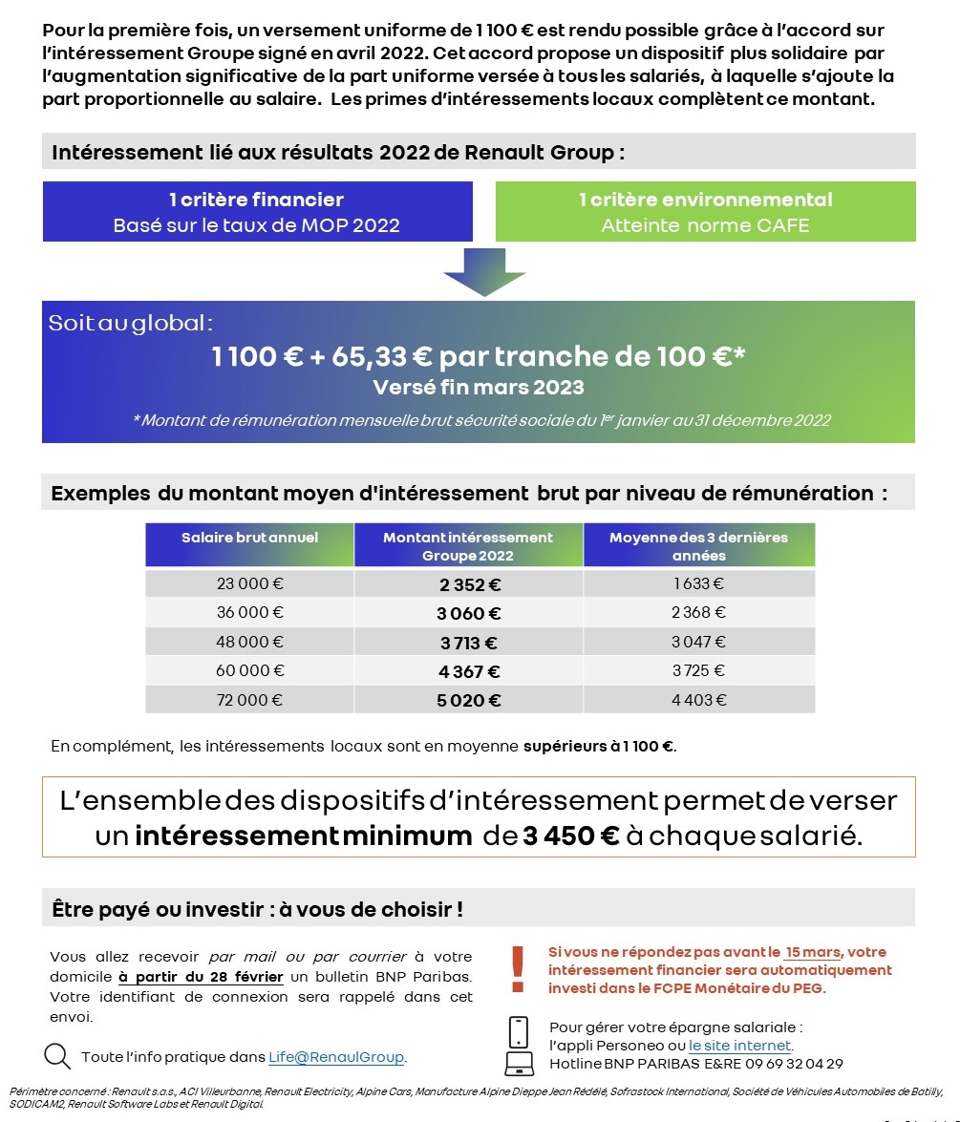
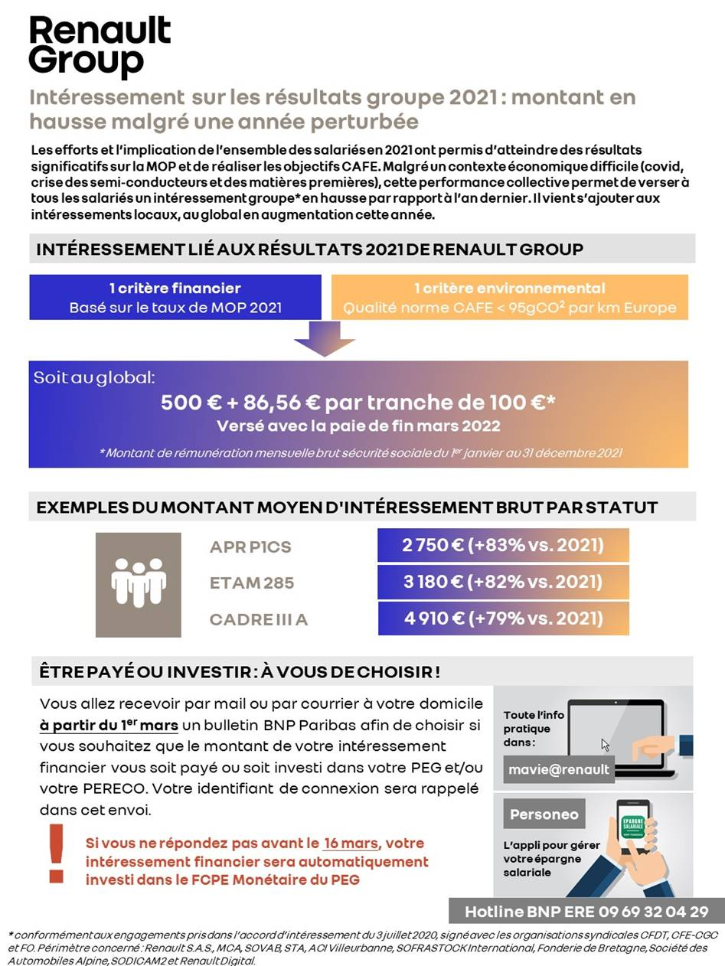
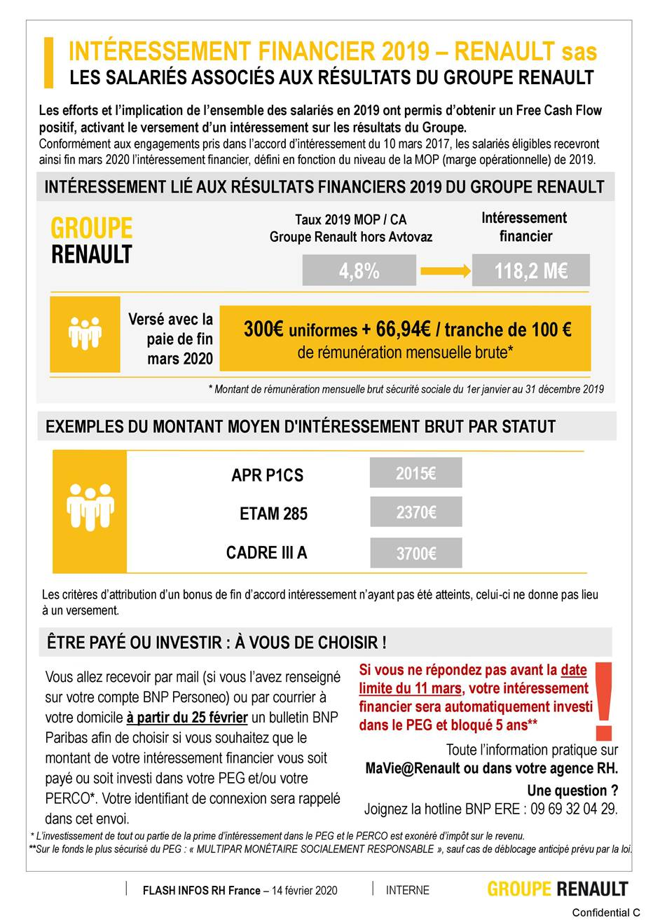
interessement 2022 pour mars 2023

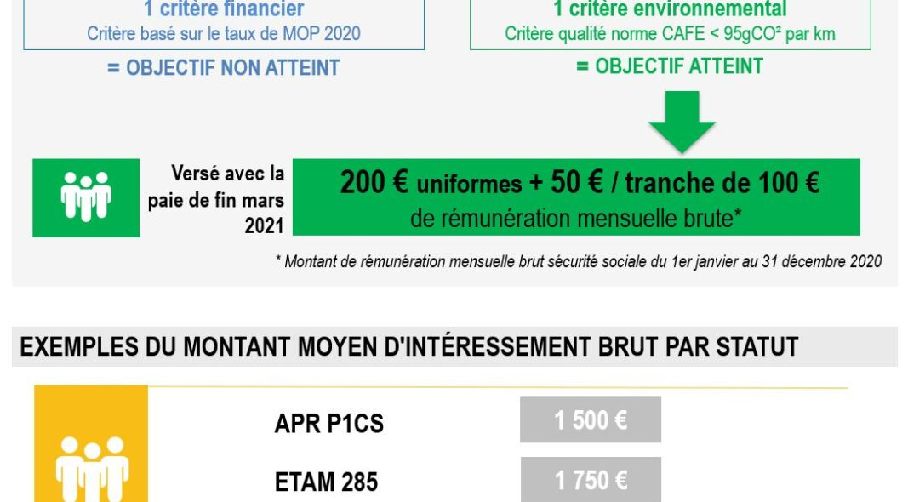

 |  |  |  |  |  |  |  |  |  |  |  |  |  |  |  |  |  |  |  | Pas d'exemple pour les cadre

 |  |  | forfait | nb de tranches 100E brutmensuel | 2022 | 2021 | 2020 | 2019
 |  |  | 23,000 € | 19 | 2,341 € | 2,145 € | 1,150 € | 1,572 €
 |  |  | 30,000 € | 25 | 2,733 € | 2,664 € | 1,450 € | 1,974 €
 |  |  | 54,000 € | 45 | 4,040 € | 4,395 € | 2,450 € | 3,312 €
 |  |  | 60,000 € | 50 | 4,367 € | 4,828 € | 2,700 € | 3,647 €
 |  |  | 120,000 € | 100 | 7,633 € | 9,156 € | 5,200 € | 6,994 €
 |  |  | 480,000 € | 400 | 27,232 € | 35,124 € | 20,200 € | 27,076 €

Année | 2005 | 2006 | 2007 | 2008 | 2009 | 2010 | 2011 | 2012 | 2013 | 2014 | 2015 | 2016 | 2017 | 2018 | 2019 | 2020 | 2021 | 2022 | 2023 | 2024 | 2025 | 2026 | 2027 | 2028 | 2029 | 2030 | 2031 | 2032 | 2033 | 2034 | 2035 | 2036 | 2037 | 2038 | 2039 | 2040 | 2041 | 2042 | 2043 | 2044 | 2045 | 2046 | 2047 | 2048
info intéressement local Brut |  |  |  |  |  |  |  |  |  |  |  |  |  | 1,168 € | 1,167 € | 1,085 € | 1,004 € | 1,185 € | 1,175 €

